Visão geral do projeto
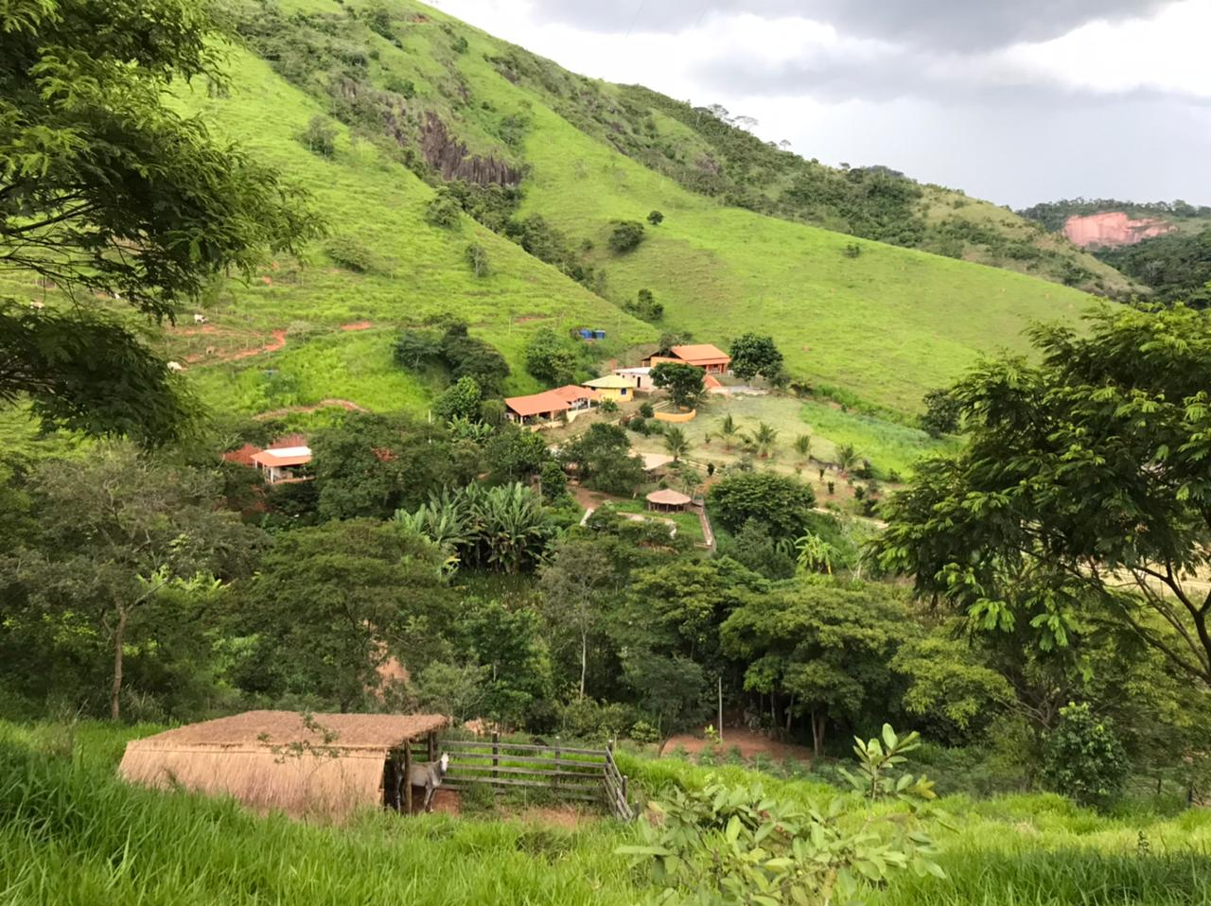
CAMPANHA SOLIDÁRIA 2021 - CENTRO ECO SOCIAL VILA DOS SONHOS

CASA SOLIDÁRIA | R$ | £ | % | ECOZINHA / REFEITÓRIO | R$ | £ | % | ECOLÓGIA / VERDE | R$ | £ | %

Infraestrutura | 14476.00 | 1930.13 | 20 | Infraestrutura | 2204.00 | 293.87 | 7 | Árvores | 10000.00 | 1333.33 | 42
Materiais de madeira | 11325.00 | 1510.00 | 15 | Janela / vidro / porta | 6500.00 | 866.67 | 20 | Ferramentas / materiais / grama | 7575.00 | 1010.00 | 32
Revestimento / forro / telhado | 11555.00 | 1540.67 | 15 | Revestimento / forro / ladrilho | 6587.33 | 878.31 | 20 | Mão de obra | 6000.00 | 800.00 | 25
Encanamento / banheiros | 3500.00 | 466.67 | 4 | Encanamento / equipamento de cozinha | 5200.00 | 693.33 | 16 | Total | 23575.00 | 3143.33 | 100
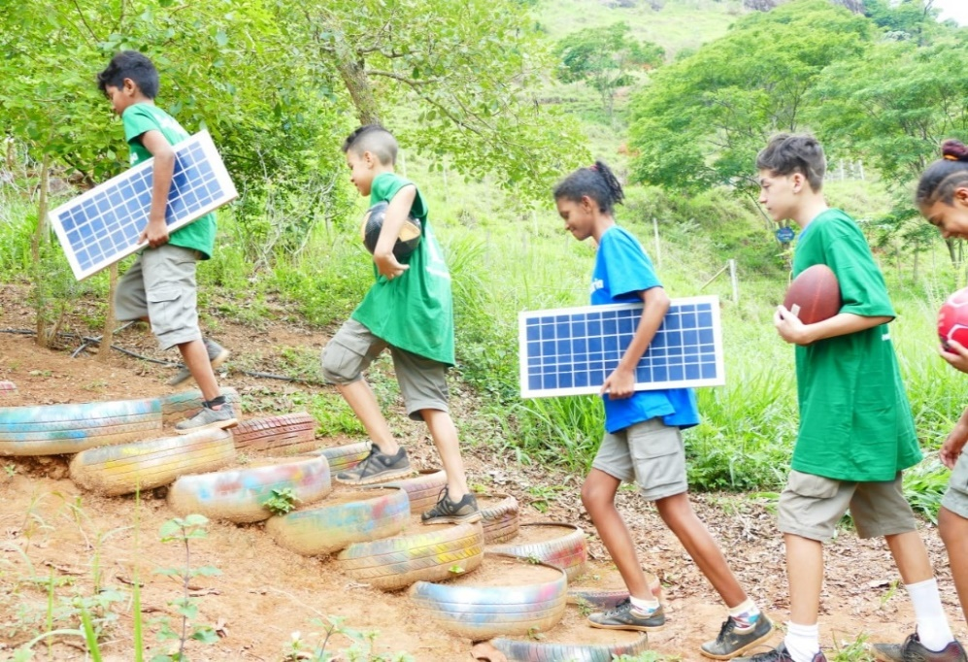
Utensilios de cozinha | 2170 | 289.33 | 3 | Utensilios de cozinha | 6000.00 | 800.00 | 19
Mão de obra | 31560 | 4208.00 | 43 | Mão de obra | 5850.00 | 780.00 | 18
Total | 74586.00 | 9944.80 | 100 | Total | 32341.33 | 4312.18 | 100

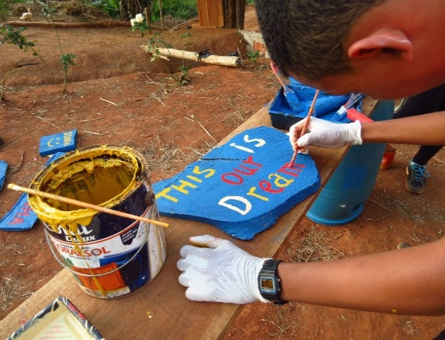
CAMPANHA | R$ | £ | %

CASA SOLIDÁRIA | 74586.00 | 9944.80 | 57

ECOZINHA / REFEITÓRIO | 32341.33 | 4312.18 | 25

ECOLÓGIA / VERDE | 23575.00 | 3143.33 | 18

TOTAL | 130502.33 | 17400.31 | 100

Casa Solidária
CAMPANHA SOLIDÁRIA 2021 - CENTRO ECO SOCIAL VILA DOS SONHOS

CASA SOLIDARIA | R$ |  |  | £ | PLANTA DO PROJETO
 | Quantidade | Preco | Total | Total

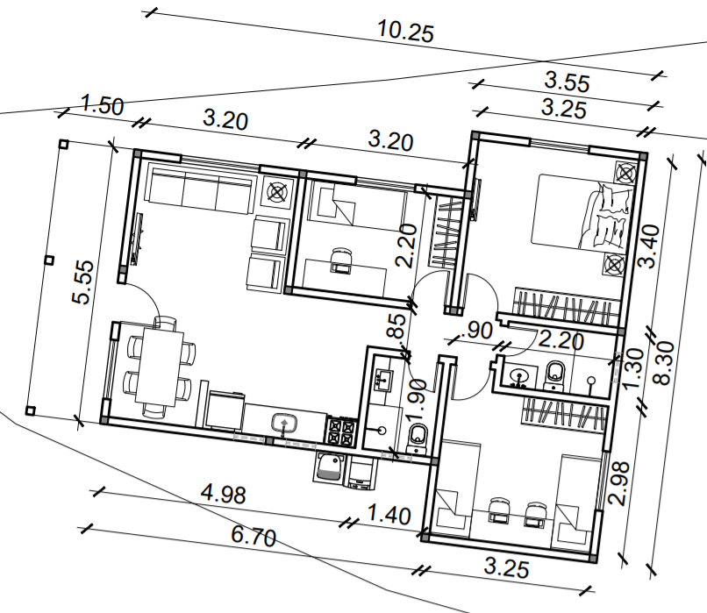
Infrastructure
Tijolo | 1000 | 1.18 | 1176.00 | 156.80
Cimento | 150 | 30.00 | 4500.00 | 600.00
Vergalhao | 50 | 50.00 | 2500.00 | 333.33
Colunas | 30 | 130.00 | 3900.00 | 520.00
Parafuso, prego, etc | 500 | 1.00 | 500.00 | 66.67
Brita (m3) | 10 | 100.00 | 1000.00 | 133.33
Areia (m3) | 10 | 90.00 | 900.00 | 120.00
Sub total 1 |  |  | 14476.00 | 1930.13

Materiais de madeira
Porta principal | 1 | 600.00 | 600.00 | 80.00
Porta interior | 5 | 400.00 | 2000.00 | 266.67
Janela | 5 | 800.00 | 4000.00 | 533.33
Janela pequena | 4 | 300.00 | 1200.00 | 160.00
Madeira | 1 | 3000.00 | 3000.00 | 400.00
Tabuas de madeira | 15 | 35.00 | 525.00 | 70.00
Sub total 2 |  |  | 11325.00 | 1510.00

Revestimento / forro / telhado
Argamassa, etc. | 150 | 10.00 | 1500.00 | 200.00
Telhas de ceramica | 500 | 2.11 | 1055.00 | 140.67
Telhado | 90 | 60.00 | 5400.00 | 720.00
Telhas | 90 | 40.00 | 3600.00 | 480.00
Sub total 3 |  |  | 11555.00 | 1540.67

Encamaneto / banheiros
Canos, tubos, ralos, etc. | 1 | 1500 | 1500.00 | 200.00
Chuveiro | 2 | 100 | 200.00 | 26.67
Privada | 2 | 250 | 500.00 | 66.67
Pia | 2 | 150 | 300.00 | 40.00
Torneiras, metal, fechadura, maçaneta | 1 | 1000 | 1000.00 | 133.33
Sub total 4 |  |  | 3500.00 | 466.67

Utensilios de cozinha
Cabo eletrico 2,5 cm | 300 | 2.00 | 600.00 | 80.00
Tomadas, interruptores | 30 | 15.00 | 450.00 | 60.00
Lâmpadas e boquilhas | 10 | 12.00 | 120.00 | 16.00 | Objetivos: 1. Receber voluntários / professores fundamentais ao desenvolvimento de atividades na Vila dos Sonhos e na comunidade 2. Fortalecer nossos projetos sociais 3. Melhorar e expandir as nossas conexões internacionais 4. Servir e receber nossos alunos, residentes e visitantes proporcionando um ambiente relaxante 5. Planejado e desenvolvido para criar conexão direta com o meio ambiente
Ventilador | 4 | 250.00 | 1000.00 | 133.33
Sub total 5 |  |  | 2170.00 | 289.33

Mao de obra
Empreiteiro | 3875 | 4 | 15500 | 2066.67
Assistente / construtor | 1875 | 4 | 7500 | 1000.00
Assistente / construtor 2 | 1750 | 4 | 7000 | 933.33
Pintor | 1560 | 1 | 1560 | 208.00
Sub total 6 |  |  | 31560 | 4208.00

Total |  |  | 74586.00 | 9944.80

Cozinha Refeitório
CAMPANHA SOLIDÁRIA 2021 - CENTRO ECO SOCIAL VILA DOS SONHOS

ECO-ZINHA / REFEITORIO | R$ |  |  | £ | PLANTA DO PROJETO
 | Quantidade | Preco | Total | Total
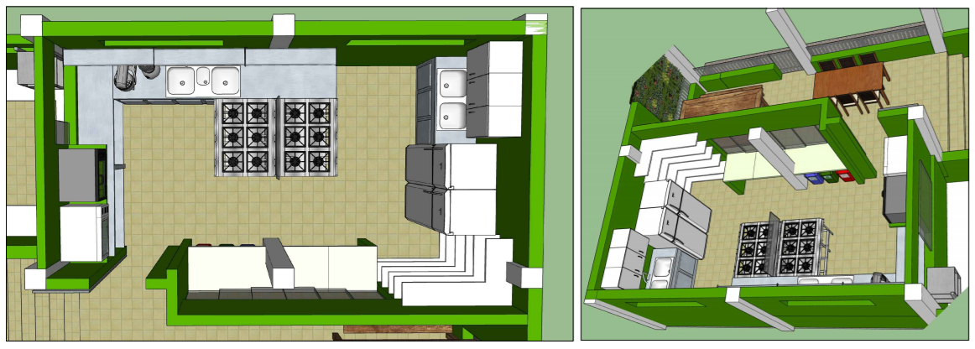
Infraestrutura
Tijolo | 250 | 1.18 | 294.00 | 39.20
Cimento | 10 | 30.00 | 300.00 | 40.00
Hardware / vergalhão | 8 | 50.00 | 400.00 | 53.33
Colunas | 6 | 130.00 | 780.00 | 104.00
Parafuso, prego, etc | 1 | 150.00 | 150.00 | 20.00
Brita (m3) | 1 | 100.00 | 100.00 | 13.33
Areia (m3) | 2 | 90.00 | 180.00 | 24.00
Sub total 1 |  |  | 2204.00 | 293.87

Janela / vidro / porta
Janela de vidro temperado 1,10 x 1,20 m | 1 | 650.00 | 650.00 | 86.67
Janela de vidro temperado 1,10 x 1,50 m | 1 | 880.00 | 880.00 | 117.33
Janela de vidro temperado 1,10 x 1,80 m | 1 | 750.00 | 750.00 | 100.00
Basculante vidro temperado 0,40 x 1,00 m | 1 | 250.00 | 250.00 | 33.33
Basculhante vidro temperado 0,40 x 2,00 m | 1 | 820.00 | 820.00 | 109.33
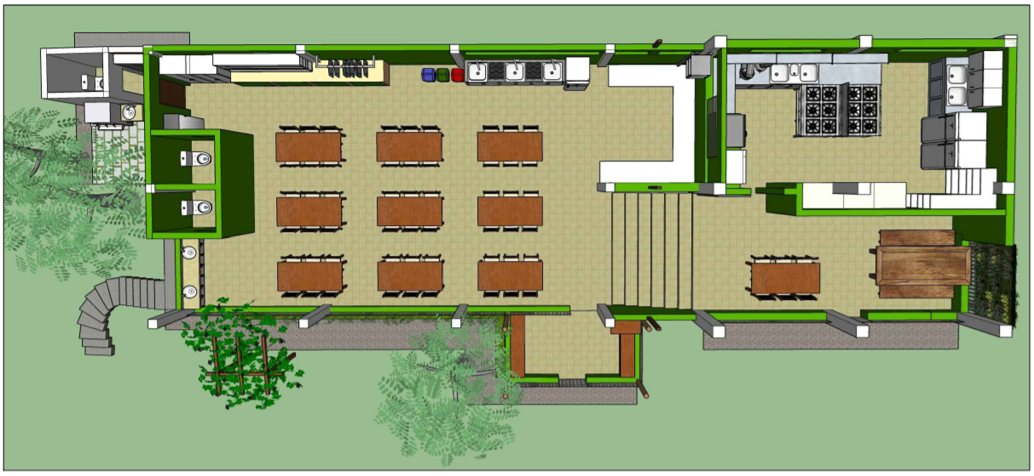
Basculante vidro temperado 0,40 x 3,60 m | 1 | 600.00 | 600.00 | 80.00
Janela de vidro temperado triangular 0,90 x 2,10 m | 2 | 825.00 | 1650.00 | 220.00
Porta de aluminio | 1 | 900.00 | 900.00 | 120.00
Sub total 2 |  |  | 6500.00 | 866.67

Revestimento / forro / ladrilho
Telhas de ceramica | 300 | 2.11 | 633.00 | 84.40
Ladrilhos de chão | 25.52 | 33.9 | 865.13 | 115.35
Azulejos de parede | 90 | 40 | 3600.00 | 480.00
Argamassa, etc. | 50 | 10 | 500.00 | 66.67
Forro de pvc branco | 24 | 34.9 | 837.60 | 111.68
Acabamento em pvc branco | 4 | 37.9 | 151.60 | 20.21
Sub total 3 |  |  | 6587.33 | 878.31

Encanamento / equipamento de cozinha
Canos, tubos, ralos, etc. | 1 | 200 | 200.00 | 26.67
Pia / bancad de cozinha | 2 | 1250 | 2500.00 | 333.33
Bancada de aço inoxidável | 2 | 1000 | 2000.00 | 266.67
Torneiras, filtros | 5 | 100 | 500.00 | 66.67
Sub total 4 |  |  | 5200.00 | 693.33

Utensilio de cozinha |  |  |  |  | Objectives: 1. Desenvolver a área da cozinha / refeitório para que possamos atender a um maior número de crianças, jovens, voluntários e convidados 2. Espaço educacional / recreativo que conecta nossa produção local de alimentos com a preparação de alimentos saudáveis 3. Para poder oferecer cursos, preparar alimentos (especificações aprovadas pela Vigilância Sanitária) 4. Servir e receber nossos alunos, residentes e visitantes proporcionando um ambiente confortável e descontraído 5. Planejado e desenvolvido para promover conexão com o meio ambiente
Geladeira 431 l | 1 | 3000 | 3000 | 400.00
Freezer 228 l | 1 | 3000 | 3000 | 400.00
Sub total 5 |  |  | 6000 | 800.00

Mão de obra
Empreiteiro | 130 | 30 | 3900 | 520.00
Assistente / construtor | 65 | 30 | 1950 | 260.00
Sub total 6 |  |  | 5850 | 780.00

Total |  |  | 32341.33 | 4312.18

Ecologia Verde
CAMPANHA SOLIDÁRIA 2021 - CENTRO ECO SOCIAL VILA DOS SONHOS

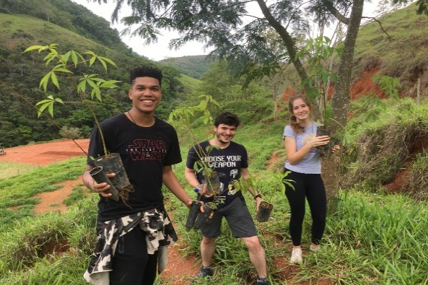
ECOLOGIA / VERDE | R$ |  |  | £ | FOTOS DO PROJETO
 | Quantidade | Preço | Total | Total
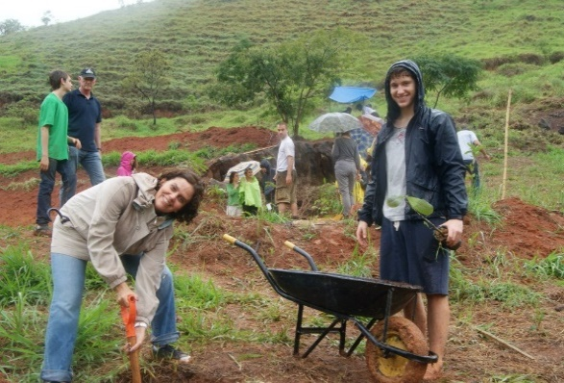
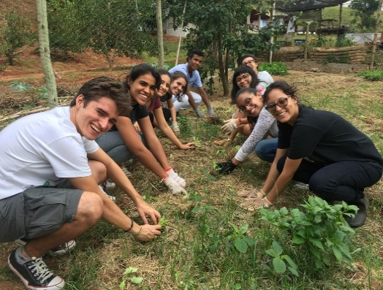
Arvores
Árvores frutíferas / agro florestal | 200 | 20.00 | 4000.00 | 533.33
Árvores nativas / Reflorestamento | 300 | 20.00 | 6000.00 | 800.00
Sub total 1 |  |  | 10000.00 | 1333.33

Ferramentas / materiais / grama
Grama: proteção de encostas / áreas educacionais | 350 | 8.50 | 2975.00 | 396.67
Poste / mourão | 150 | 10.00 | 1500.00 | 200.00
Arame farpado | 4 | 350.00 | 1400.00 | 186.67
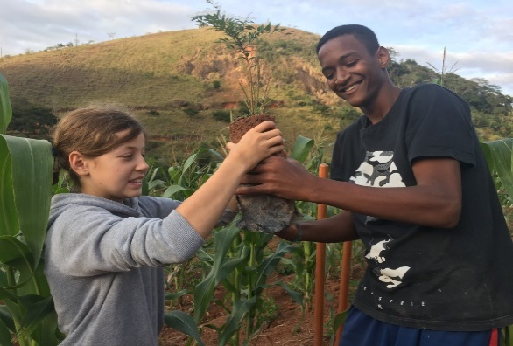
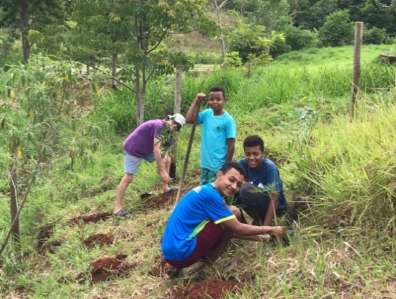
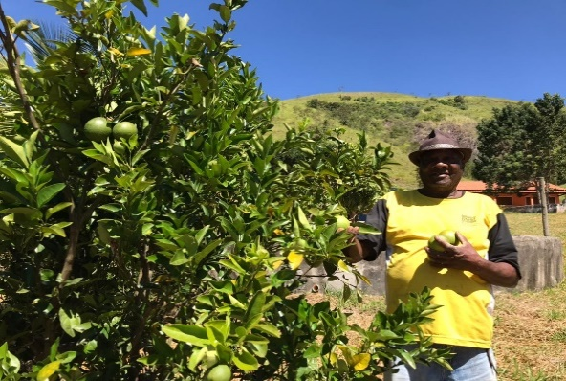
Ferramentas | 10 | 70.00 | 700.00 | 93.33
Materiais (manutenção) | 1 | 1000.00 | 1000.00 | 133.33
Sub total 2 |  |  | 7575.00 | 1010.00

Mao de obra
Manutencao | 12 | 500 | 6000.00 | 800.00
Sub total 3 |  |  | 6000.00 | 800.00

Total |  |  | 23575.00 | 3143.33
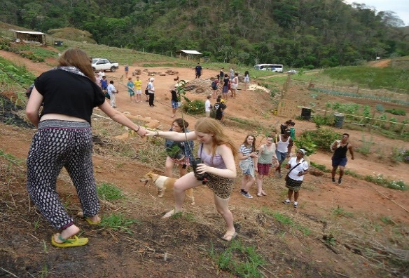
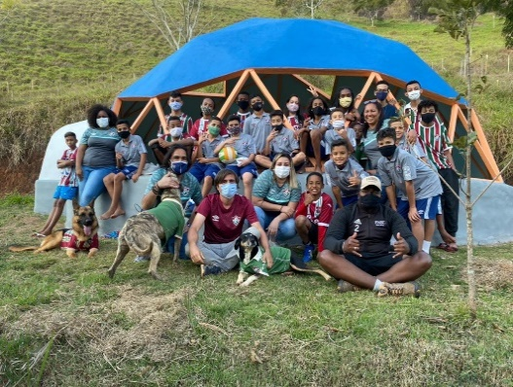
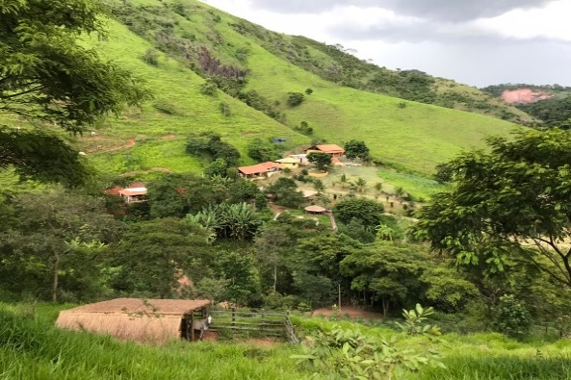

Objectives:
1. Reflorestamento
2. Protecão das nascentes
3. Preservar a fauna e flora da floresta tropical
4. Educação ambiental prática para crianças, jovens e comunidade
5. Dar e divulgar exemplos positivos para o planeta / Inspirar mais pessoas

